关系图
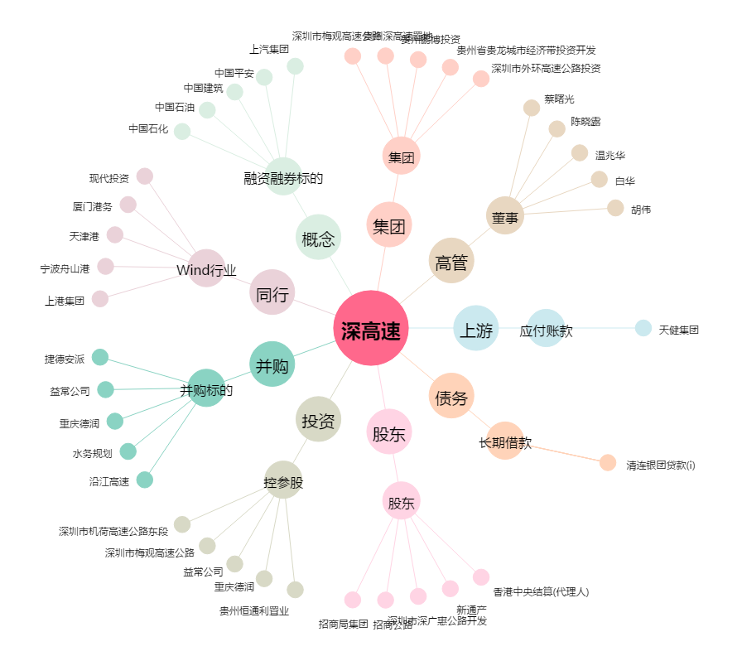
深高速[600548.SH] - 关系概览图

